ANILLOS
ANILLOS
NUMERO | PESO GR | PRODUCTO | COSTO | ENVIO CH | ENVIO MX | COST T $ | COST T Q | COSTO C IVA | PRECIO DOBLE | PRECIO MAYORISTA | PRECIO | TALLAS
1 | 15 | 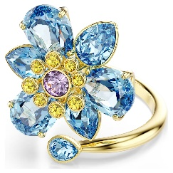 | $4.11 | $0.70 | Q0.19 | $5.00 | Q40.00 | Q42.11 | Q89.21 | Q90.00 | Q100.00 | 6--7--8
2 | 15 | 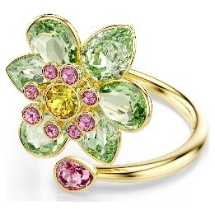 | $4.11 | $0.70 | Q0.19 | $5.00 | Q40.00 | Q42.11 | Q89.21 | Q90.00 | Q100.00 | 6--7--8
3 | 25 | 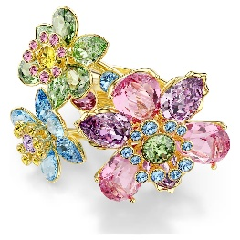 | $8.08 | $1.17 | Q0.32 | $9.57 | Q76.56 | Q80.59 | Q166.18 | Q170.00 | Q180.00 | 6--7--8
4 | 15 | 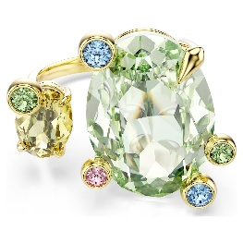 | $4.41 | $0.70 | Q0.19 | $5.30 | Q42.40 | Q44.63 | Q94.26 | Q95.00 | Q105.00 | 6--7--8
5 | 15 | 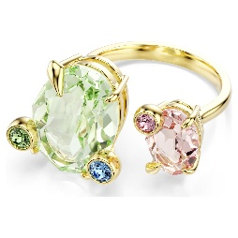 | $4.41 | $0.70 | Q0.19 | $5.30 | Q42.40 | Q44.63 | Q94.26 | Q95.00 | Q105.00 | 6--7--8
6 | 40 | 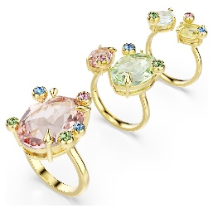 | $8.08 | $1.90 | Q0.53 | $10.51 | Q84.08 | Q88.51 | Q182.01 | Q185.00 | Q195.00 | 6--7--8
7 | 15 | 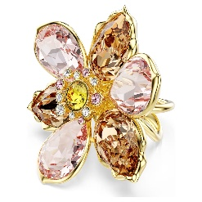 | $7.64 | $0.70 | Q0.19 | $8.53 | Q68.24 | Q71.83 | Q148.66 | Q150.00 | Q160.00 | 6--7--8
8 | 25 | 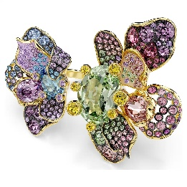 | $11.90 | $1.17 | Q0.32 | $13.39 | Q107.12 | Q112.76 | Q230.52 | Q230.00 | Q240.00 | 6--7--8

